价格核算1.4
化工黑料核算明细（2024.1.4）市场价
 | 占比 | 隆众资讯原材料价格 | 费用明细
MDI-100(万华） | 0.45 | 19800 | 8910
MDI-50(万华） | 0.1 | 19500 | 1950
PM-200(万华） | 0.2 | 15400 | 3080
TDI-80(上海货） | 0.25 | 16600 | 4150
固定费用 |  |  | 2050
变动费用 |  |  | 100
合计单价（现金） |  |  | 20240
合计单价（2%）承兑 |  |  | 20644.8
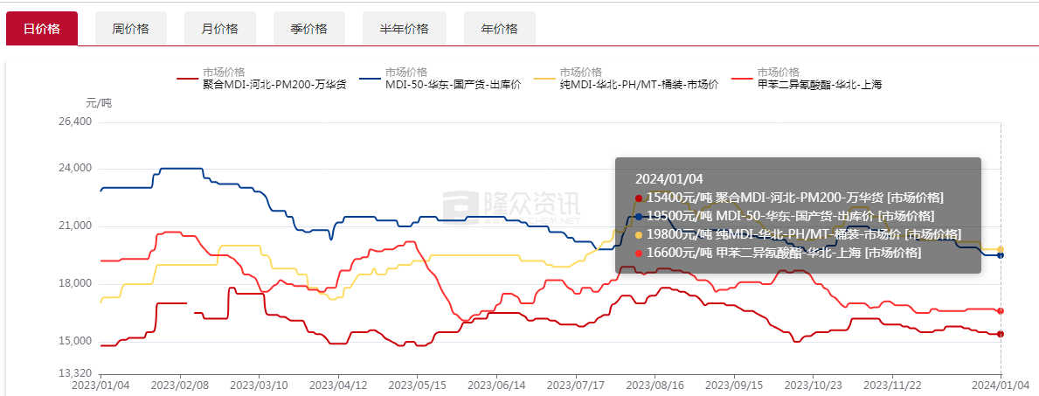

审批表
化工黑料定点结论审批表

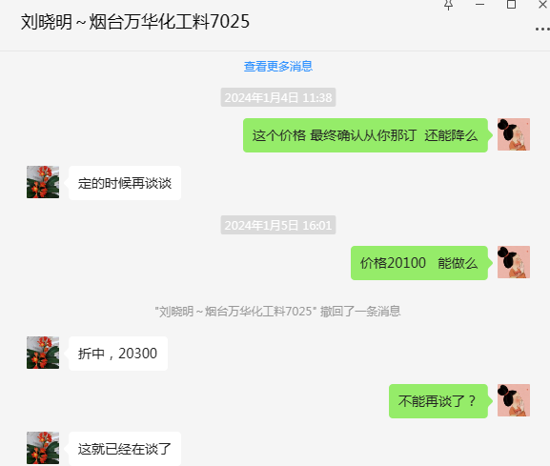
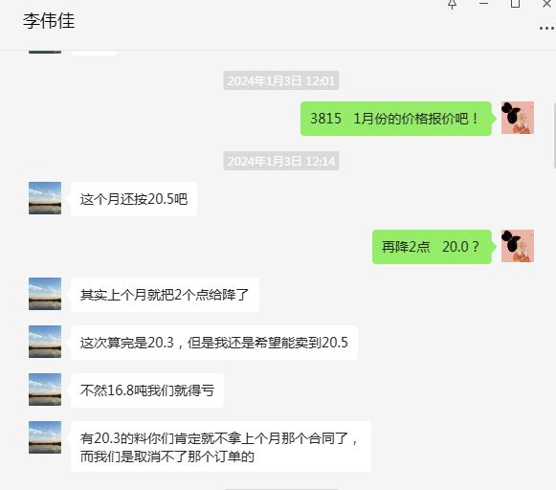
归属单位 |  |  |  |  | 日期 |  |  | 归属专业 |  | 化工料 | 供应商
零件件号 |  |  | 零件名称 |  |  | 规格型号 |  | 需求数量(吨) |  | 化工厂 | 万华化学 | 大连浩煜
 |  |  |  |  |  |  |  |  |  |  | 承兑价 | 承兑价
 |  |  |  |  |  |  |  |  |  |  | 最终报价 | 最终报价
 |  |  | 异氰酸酯 |  |  | MDI-S3815 |  | 50.4 |  | 亨斯迈 |  | 20100
 |  |  | 异氰酸酯 |  |  | WANNATE-7025 |  | 50 |  | 万华化学 | 20300
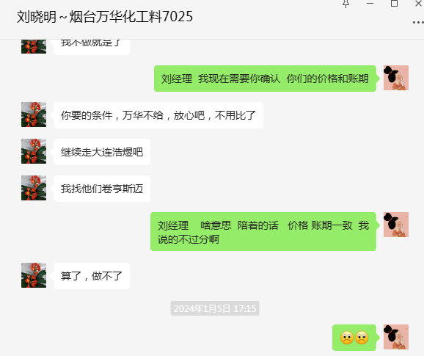
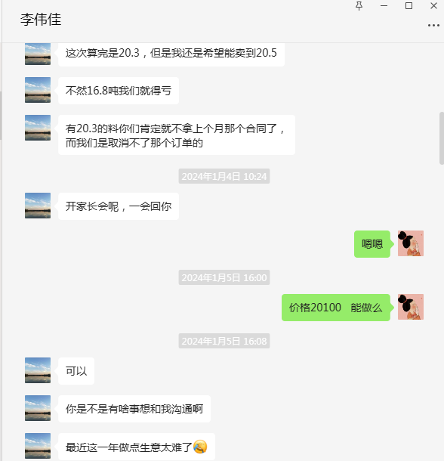
———————— |  |  |  |  |  |  |  |  |  | 总金额（元） | 1015000 | 1013040
交货时间 |  |  | 合同签订/接收正式采购订单 |  |  |  |  |  |  |  | 7-10天 | 7-10天
包装物流费 |  |  | 运输费 |  |  |  |  |  |  |  | 汽车运输，供方承担 | 汽车运输，供方承担
 |  |  | 包装费(含翻包/特殊包装等要求) |  |  |  |  |  |  |  | 桶装发货（250KG/桶） | 桶装发货（240KG/桶）
商务条款 |  |  | 付款方式(含账期+结算模式) |  |  |  |  |  |  |  | 月结30天 6个月承兑付款 （大行半年期） | 60天账期 6个月承兑付款 （大行半年期）
定点结论 |  | 确定供应商 |  |  | 大连浩煜 |  |  |  | 技术交流结论 |  | OK | OK
 |  | 定点说明： 1.大连浩煜较万华有价格及账期的优势，建议此次定点大连浩煜。大连浩煜目前挂账货款约548万元，到期应付约326，发货前需要最少付款50万； 2.万华只批给30天账期，无账期、价格优势； 3.我司需要1月9日到货黑料； |  |  |  |  |  |  | 质量交流结论 |  | 附带检测报告 | 附带检测报告

注：①上述价格均为含税，未注明单位的均为元；②所有价格原则上保留到小数点后两位；③供方开具13%专用发票；④以上供应商报价均为当天有效。

 | 拟文： |  |  | 部门审核： |  |  | 部门批准： |  |  | 财务总监： |  | 工厂厂长：

 | 领导，请批示：

